Graficos
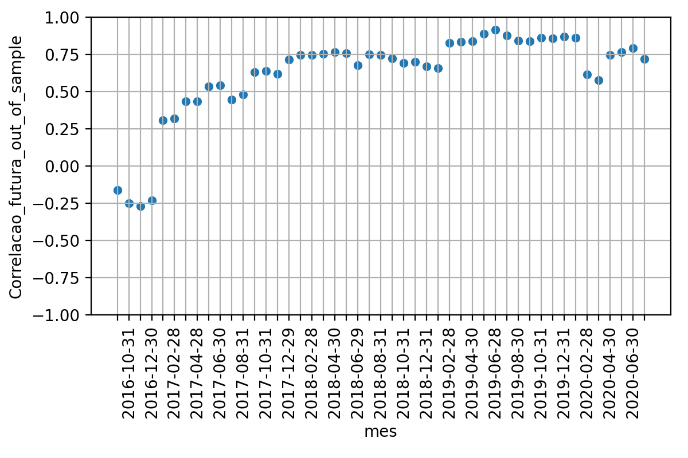
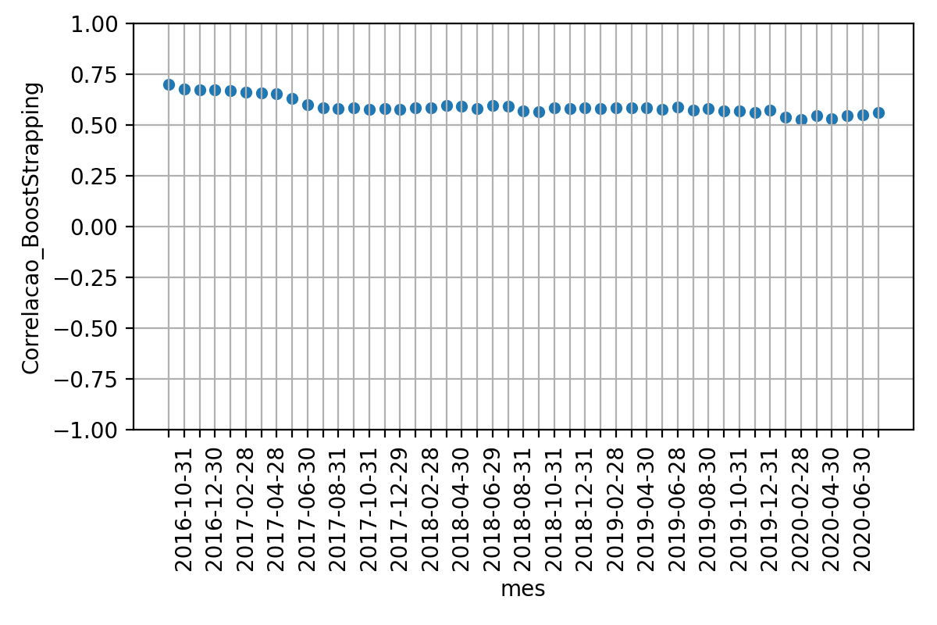
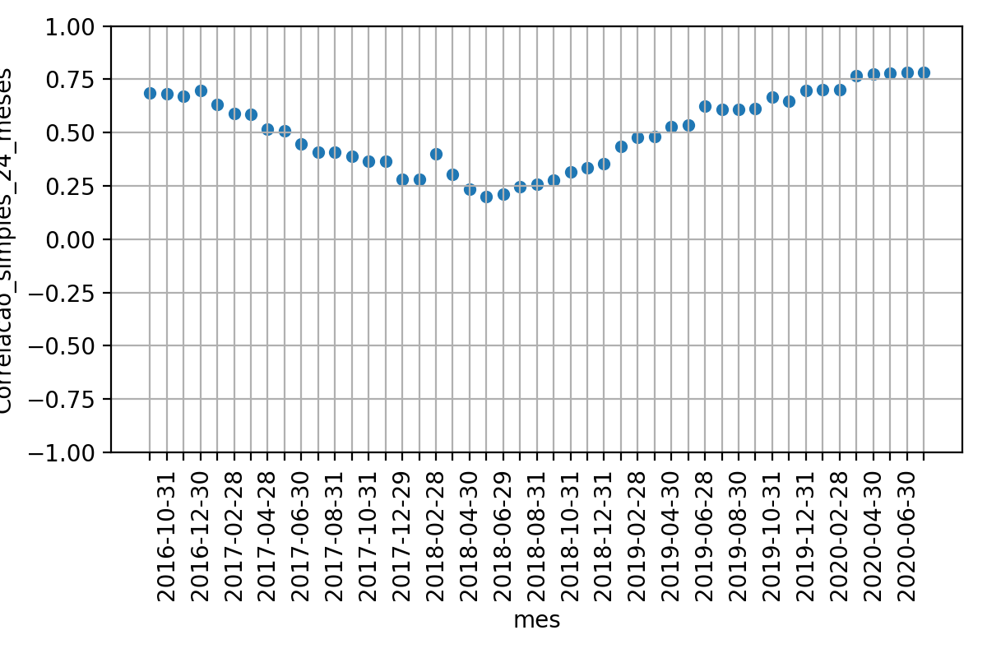
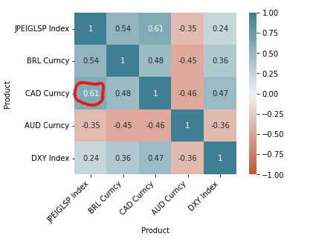
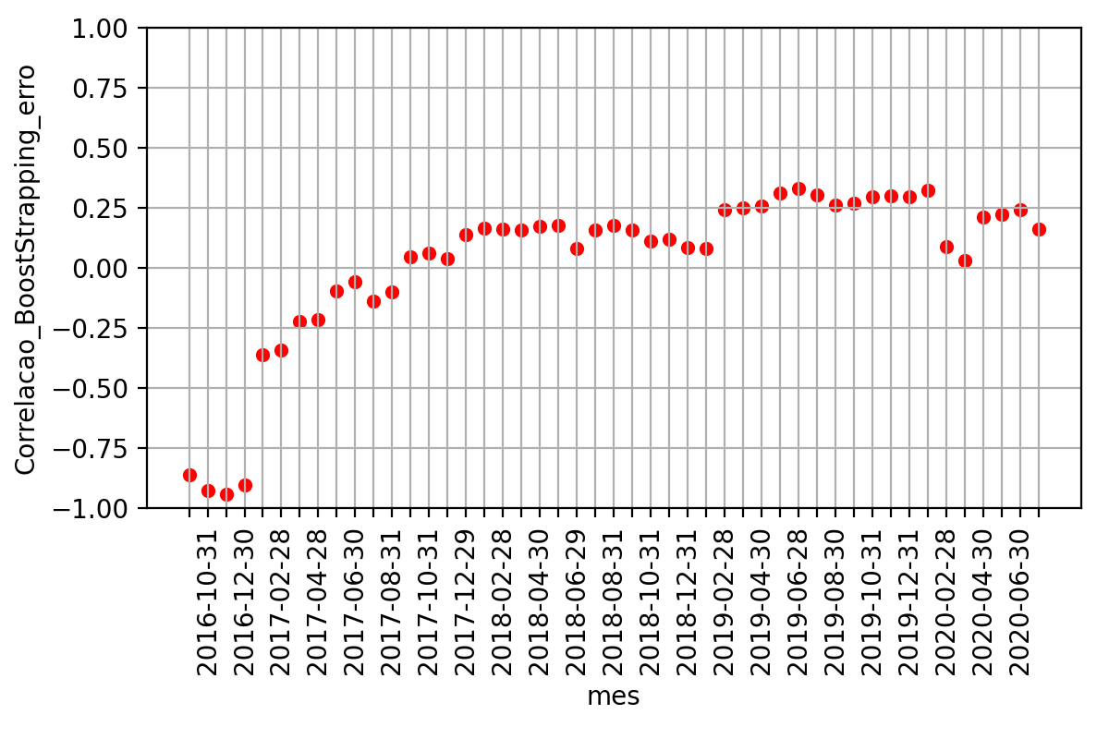
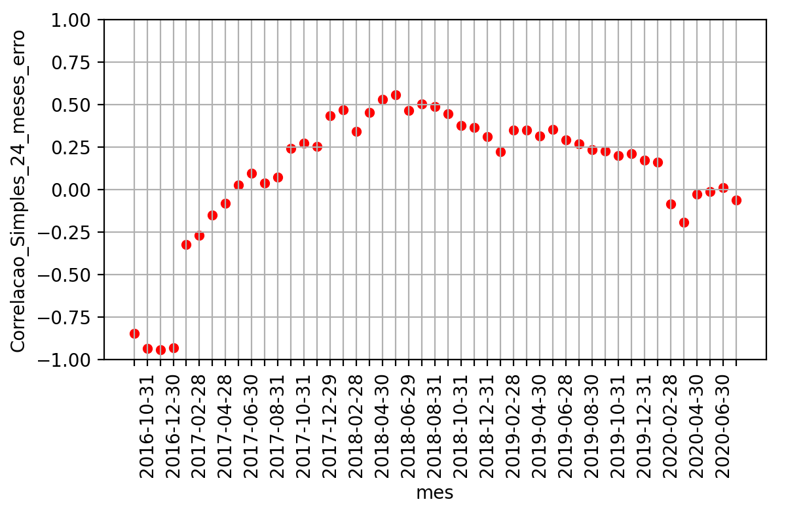
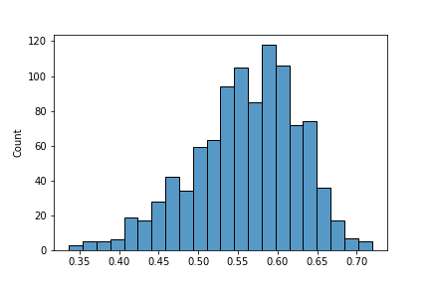

 | Média | Desvio Padrao | Erro Quadratico Médio | P-valor: Teste de Hiposte Médias Iguais | Resultado Teste
Correlacao 12 meses futuros | 61.9% | 29.7% | nan | nan | nan
Correlacao BootStrapping | 59.2% | 4.0% | 2.8% | 53.5% | True
Correlacao 24 meses passados | 50.7% | 17.8% | 11.2% | 3.1% | False

